Tabele zbiorcze
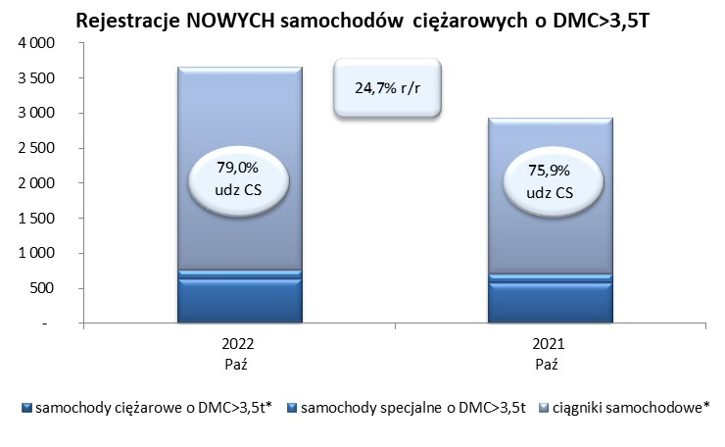
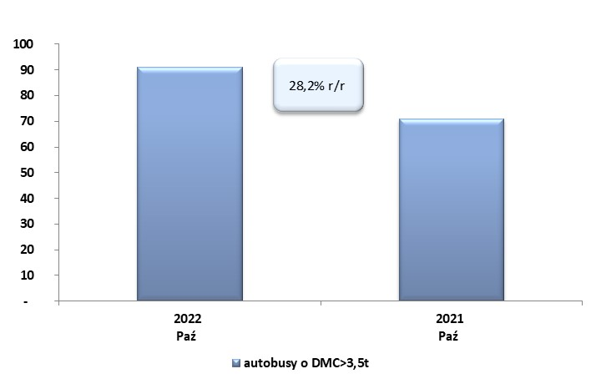
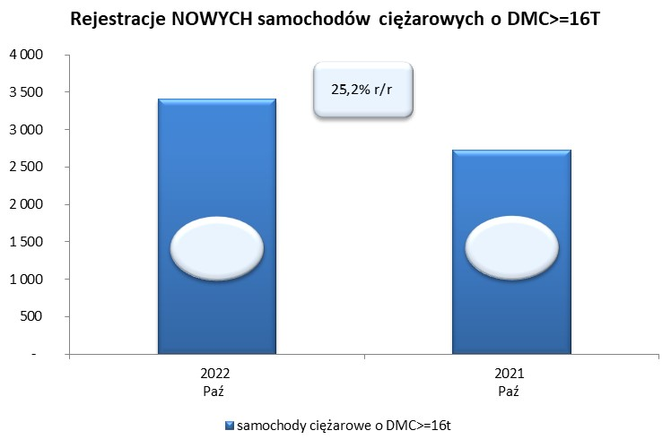
 |  |  |  |  |  | 2022-11-04
PZPM na podstawie danych CEP |  |  |  |  |  | sztuki
PIERWSZE REJESTRACJE NOWYCH POJAZDÓW UŻYTKOWYCH O DMC>3,5T
 | 2022 Paź | 2021 Paź | % zmiana r/r | 2022 Sty - Paź | 2021 Sty - Paź | % zmiana r/r
SAMOCHODY CIĘŻAROWE - RAZEM | 3,651 | 2,927 | 24.7% | 27,628 | 26,176 | 5.5%
samochody ciężarowe o DMC>3,5t* | 634 | 579 | 9.5% | 5,949 | 5,399 | 10.2%
samochody specjalne o DMC>3,5t | 133 | 125 | 6.4% | 892 | 744 | 19.9%
ciągniki samochodowe* | 2,884 | 2,223 | 29.7% | 20,787 | 20,033 | 3.8%
AUTOBUSY - RAZEM | 91 | 71 | 28.2% | 913 | 1,127 | -19.0%
RAZEM POJAZDY UŻYTKOWE | 3,742 | 2,998 | 24.8% | 28,541 | 27,303 | 4.5%
*/ Nie uwzgledniono rejestracji własnych marek krajowych producentów

